Testcase テストケース
Author / 作成者: |  | Created Date / 作成日 | 2026-10-05 |  |  |  | DEV | STG | PRO
Tester / テスト担当者: |  | Executed date / 実施日 | 2026-10-13 |  |  | Pass / 合格
 |  |  |  |  |  | N/A 該当なし
Functional Documents / 機能 | File name / ファイル名 | Scope / 対象範囲 | Source/path ソース／パス | Evidence Attachment / エビデンス添付 |  | Fail / 不合格
 |  |  | https://sutrix.atlassian.net/browse/DSR-199 |  |  | Pending / 保留
 |  |  |  |  |  | To do / 未実施

 |  |  |  |  |  |  | DEV | STG | PRO

TC ID / テストケースID | Feature/ Module 機能／モジュール | Summary / 概要 | Precondition / 前提条件 | Test Steps / テスト手順 | Expected Result / 期待結果 | Executed date / 実施日 | Status / ステータス |  |  | Comment / コメント | Design Document / 設計書 | Attachment - DEV/ 添付ファイル - DEV | Attachment - STG/ 添付ファイル - STG | Attachment - PRO/ 添付ファイル - PRO | Layer (CF/Page) | Exec type | Language | Device / Browser | Test data (TD ID) | Blocked-by
お問い合わせフォーム / Contact form
1 | [Form] Normal Submission 日本語フォーム正常送信 | EN: Verify Japanese contact form submission with valid inputs. JP: お問い合わせフォーム（日本語）で全項目に正常値を入力して送信できることを確認する。 | EN: Contact form page is displayed on DEV/STG environment. JP: DEV/STG環境でお問い合わせフォームページが表示されていること。 | EN: 1. Open contact form page. 2. Fill in all required and optional fields with valid values. 3. Click "送信" (Submit) button. JP: 1. お問い合わせフォームページを開く。 2. 全ての必須項目および任意項目に正常値を入力する。 3. 送信ボタンを押下する。 | EN: Form submission succeeds and page redirects to thank-you page (DSR/JP top page). JP: フォーム送信が成功し、送信完了表示およびサンクスページ（DSR/JPトップ）へ遷移すること。 | 2026-10-13 | Pass / 合格 | To do / 未実施 | To do / 未実施 |  | 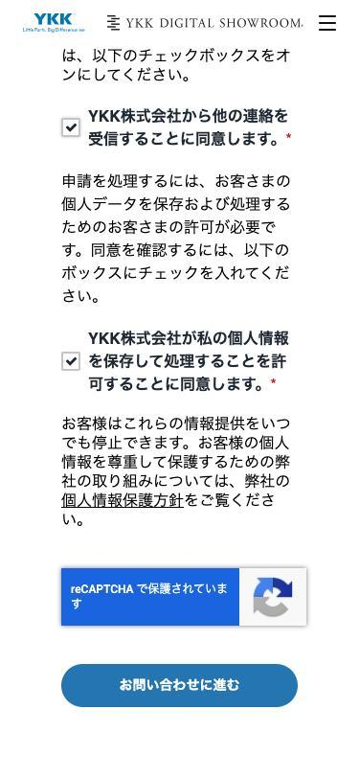 | 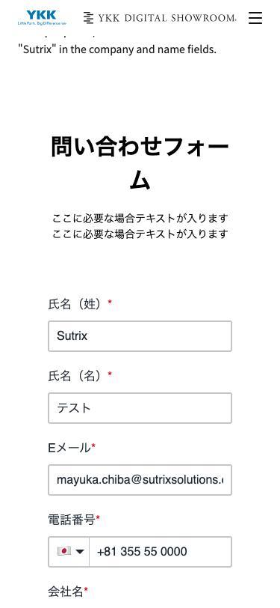 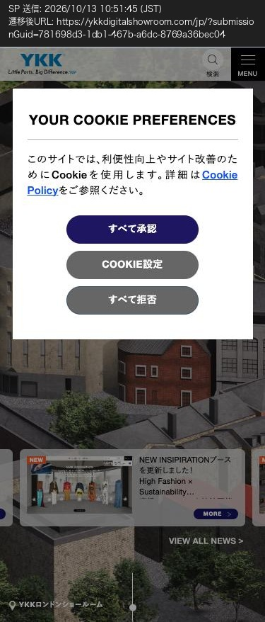 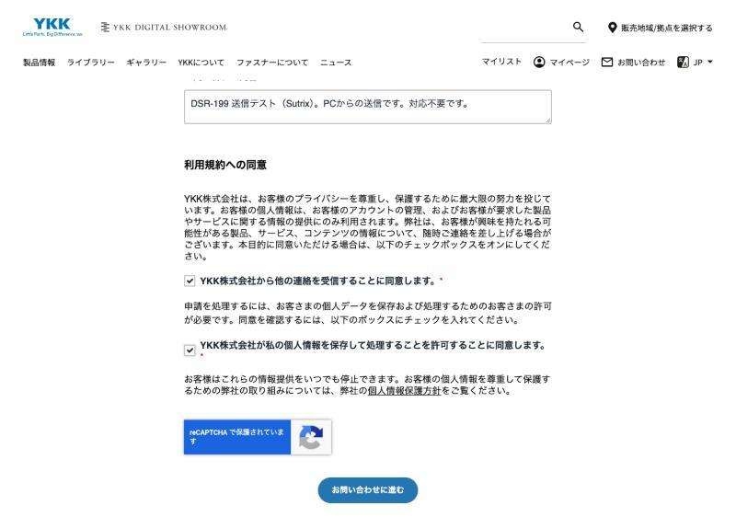 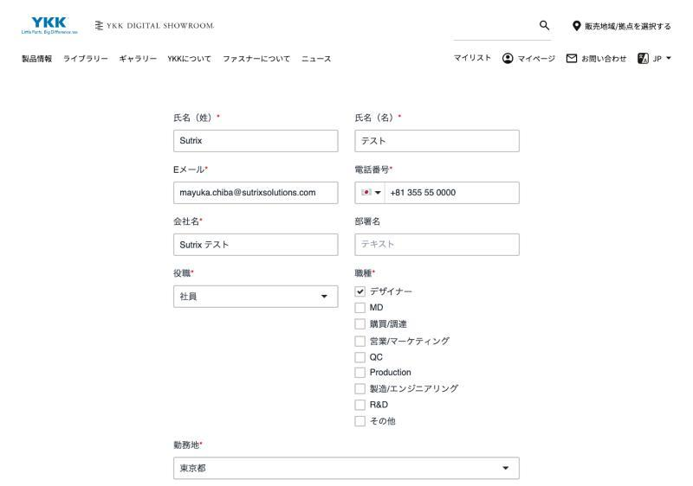 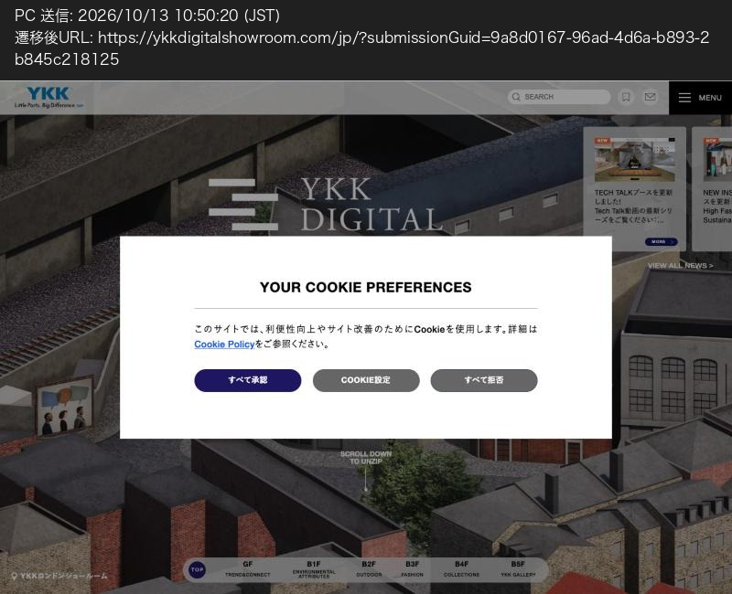 |  |  | Page | Manual | ja | PC Chrome ≥1280 + SP 375 | TD-568-01, TD-568-04 | — (real submission to YKK prod HubSpot: QA-PT only, Sutrix data rules, max 1 PC + 1 SP)
2 | [Form] HubSpot CRM Registration HubSpotデータ登録 | EN: Verify contact data is correctly registered in HubSpot CRM upon submission. JP: フォーム送信後、入力したデータがHubSpot CRMに正しく登録されることを確認する。 | EN: Test case #1 is executed. JP: テストケース#1が実行されていること。 | EN: 1. Access HubSpot CRM management portal. 2. Check contact list and inspect created record for TC#1. JP: 1. HubSpot管理画面にアクセスする。 2. コンタクト一覧を確認し、TC#1で送信したデータが登録されているか確認する。 | EN: Input details (Name, Email, Inquiry message, etc.) are accurately reflected in HubSpot CRM. JP: 入力した各項目（お名前、メールアドレス、問い合わせ内容等）がHubSpot上に正確に保存されていること。 | 2026-10-13 | N/A 該当なし | To do / 未実施 | To do / 未実施 | 対象外（チケット記載の通り） |  |  |  |  | Page | Manual | ja | — | TD-568-01 | Sutrix has no HubSpot UI access – LOWP/YKK (out of scope per DSR-568; record submissionGuid only)
3 | [Form] Thank-you Email Receipt サンクスメール送信 | EN: Verify thank-you email is sent to the submitter's email address. JP: フォーム送信完了後、入力したメールアドレス宛にサンクスメールが自動送信されることを確認する。 | EN: Test case #1 is executed with a valid receivable email address. JP: テストケース#1で受信可能な正常なメールアドレスで送信されていること。 | EN: 1. Open inbox of the email address used in TC#1. 2. Verify thank-you email arrival and content. JP: 1. TC#1で使用したメールアドレスの受信箱を確認する。 2. サンクスメールの到達と本文内容を確認する。 | EN: Thank-you email from HubSpot arrives promptly with correct body content. JP: HubSpotからサンクスメールが即時送信され、正常に受信できること。 | 2026-10-13 | Pass / 合格 | To do / 未実施 | To do / 未実施 |  | 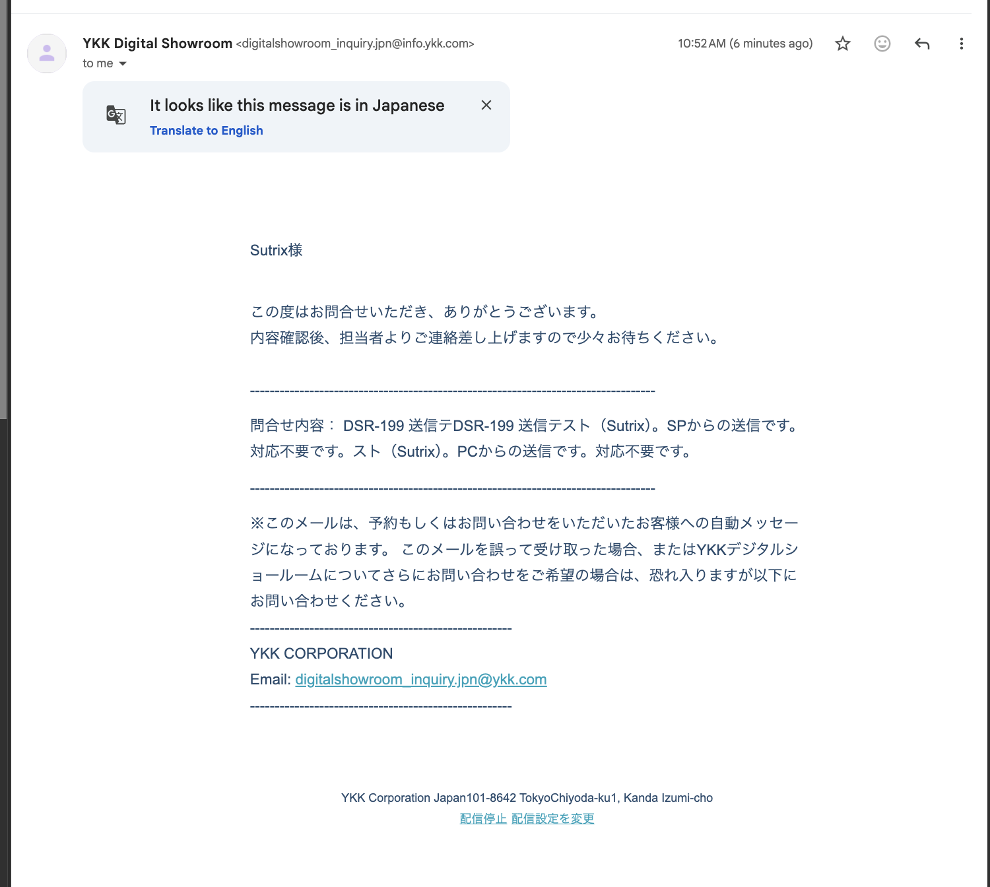 | 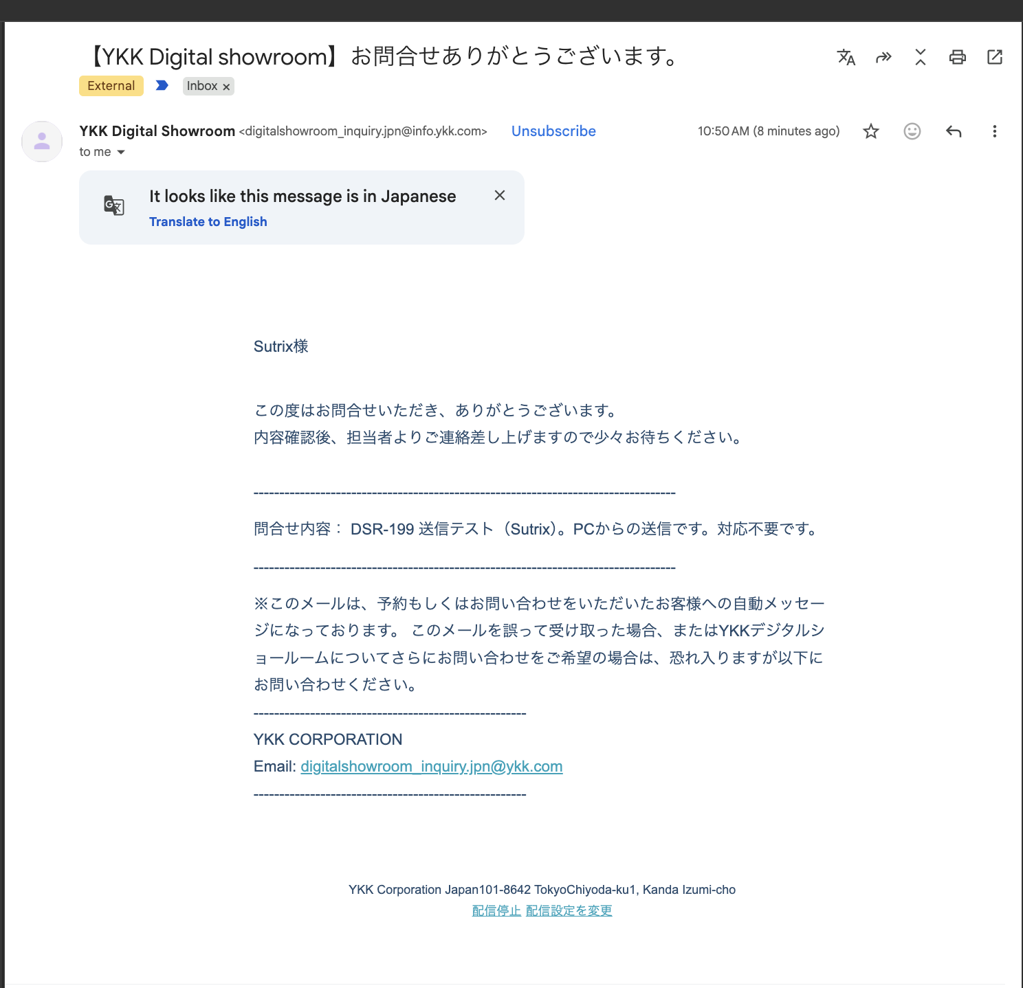 |  |  | Page | Manual | ja | Mail client | TD-568-01 | —
4 | [Validation] Required Fields Missing 必須項目未入力チェック | EN: Verify submission is prevented when required fields are empty. JP: 必須項目を未入力のまま送信しようとした場合、送信が不許可となりエラーが表示されることを確認する。 | EN: Contact form page is displayed. JP: お問い合わせフォームページが表示されていること。 | EN: 1. Leave all required fields blank. 2. Click "送信" (Submit) button. JP: 1. 必須項目をすべて空欄のままとする。 2. 送信ボタンを押下する。 | EN: Submission is blocked, and red error messages appear under empty required fields. JP: 送信がブロックされ、未入力の必須項目に対して赤字でエラーメッセージが表示されること。 | 2026-10-13 | Pass / 合格 | To do / 未実施 | To do / 未実施 |  |  | 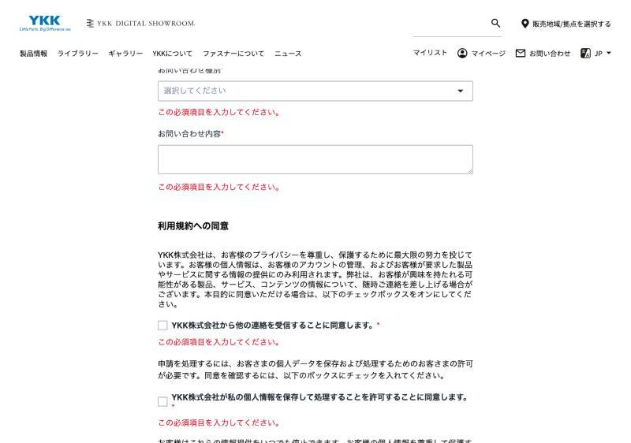 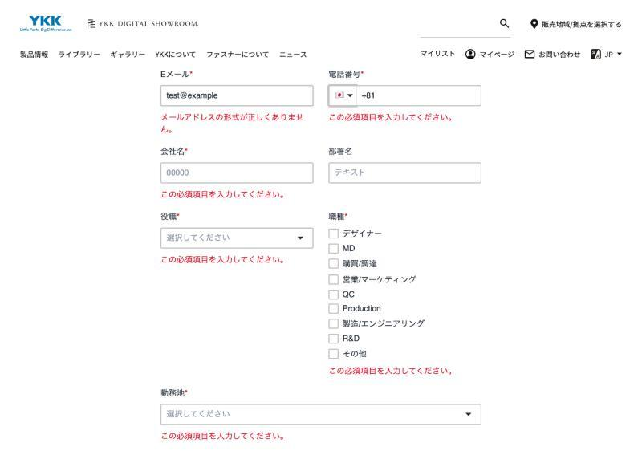 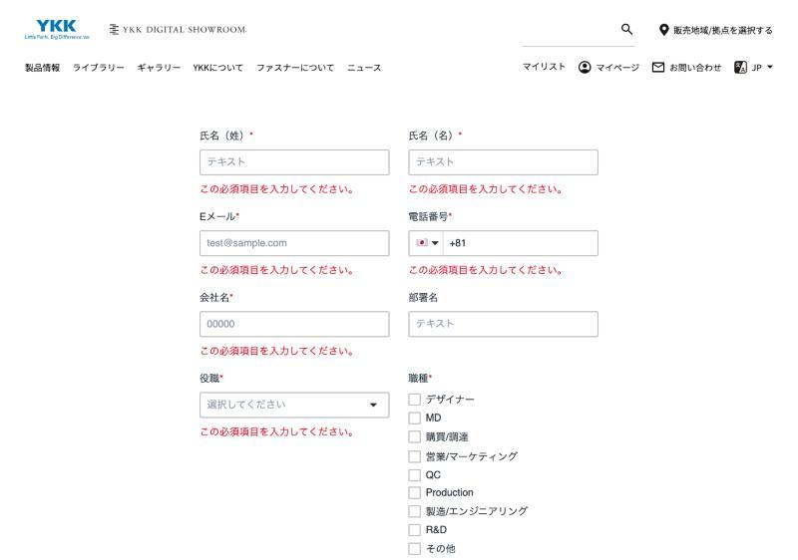 |  |  | Page | Manual | ja | PC Chrome + SP 375 | TD-568-04 | —
5 | [Validation] Invalid Email Format メールアドレス形式エラー | EN: Verify validation triggers for improperly formatted email addresses. JP: 不正な形式のメールアドレスを入力した場合にエラーが表示され送信できないことを確認する。 | EN: Contact form page is displayed. JP: お問い合わせフォームページが表示されていること。 | EN: 1. Input invalid email format (e.g. testuser@invalid or abc). 2. Click "送信" (Submit) button. JP: 1. メールアドレス欄に不正な文字列（例: testuser@invalid や @なしテキスト）を入力する。 2. 送信ボタンを押下する。 | EN: Submission fails and email format error message is displayed. JP: 送信がブロックされ、正しいメールアドレス形式を求めるエラーメッセージが表示されること。 | 2026-10-13 | Pass / 合格 | To do / 未実施 | To do / 未実施 |  | 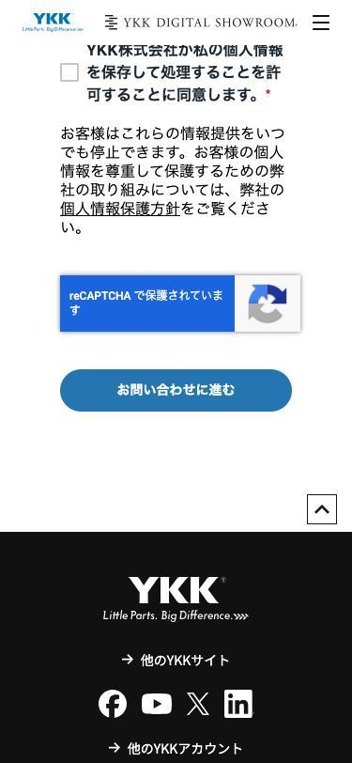 |  |  |  | Page | Automation | ja | PC Chromium | TD-568-03, TD-568-04 | —
6 | [Layout] PC Screen Display PCレイアウト表示 | EN: Verify form layout on PC resolution matches Figma design C11. JP: PC表示において、Figmaデザイン（C11: node 788-3047）通りにレイアウト表示されることを確認する。 | EN: Figma design node 788-3047 is available. JP: PC用デザイン（node 788-3047）が確認可能であること。 | EN: 1. Open form page on PC browser (1920x1080 / 1440x900). 2. Compare display layout, field widths, and padding with Figma design. JP: 1. PCブラウザでお問い合わせページを開く。 2. フォーム幅、各入力項目の配置、余白等をFigmaデザインと比較する。 | EN: Layout displays correctly without misalignment or broken styling. JP: 表示崩れや要素の重なりなく、承認済みデザイン通りに正しく表示されること。 | 2026-10-13 | Pass / 合格 | To do / 未実施 | To do / 未実施 |  | 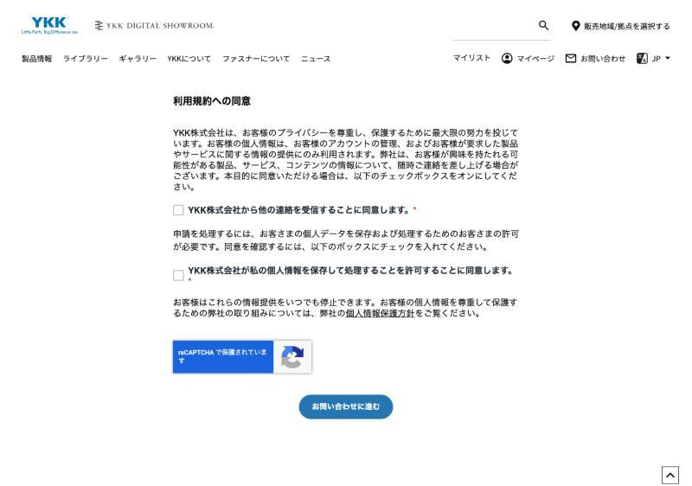 | 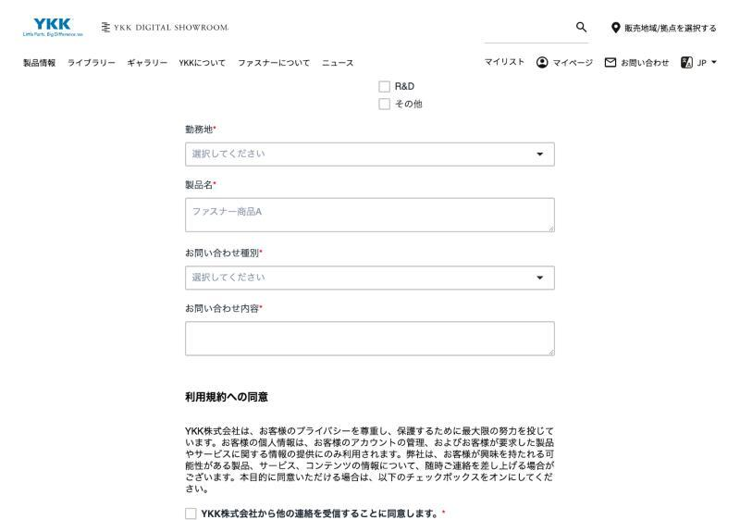 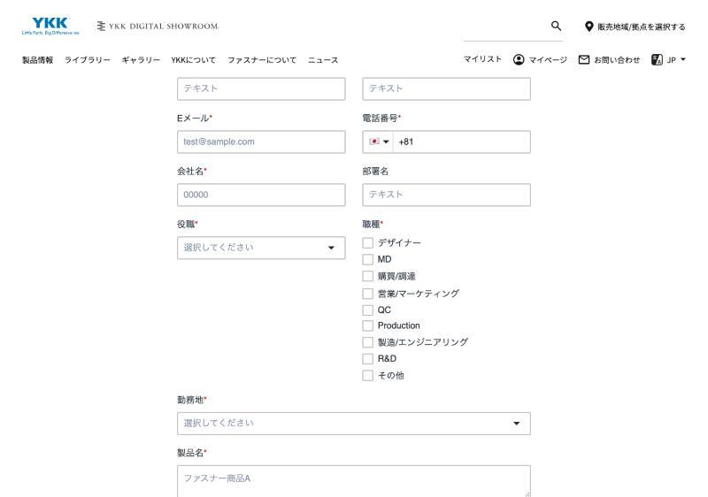 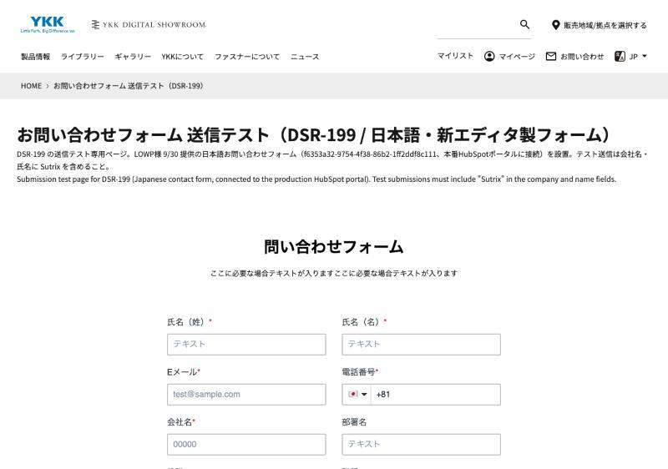 |  |  | Page | Visual (Playwright VPS) | ja | PC 1440 Chromium | TD-568-04 | —
7 | [Layout] Responsive SP Display SPレイアウト表示 | EN: Verify form responsive layout on Smartphone device/viewpoint matches Figma design C11. JP: スマートフォン（SP）表示において、Figmaデザイン（C11: node 3586-29360）通りにレスポンシブ表示されることを確認する。 | EN: Figma design node 3586-29360 is available. JP: SP用デザイン（node 3586-29360）が確認可能であること。 | EN: 1. Open form page on SP device or browser DevTools (SP view). 2. Inspect layout, font sizes, and button alignment. JP: 1. SP実機またはデベロッパーツール（SP表示）でお問い合わせページを開く。 2. 縦スクロール、文字サイズ、ボタンの納まり等を確認する。 | EN: Form scales properly for mobile viewports without horizontal scrolling or broken styles. JP: 横スクロールが発生せず、SP用に最適化されたレイアウトで正しく表示・送信操作ができること。 | 2026-10-13 | Pass / 合格 | To do / 未実施 | To do / 未実施 |  |  | 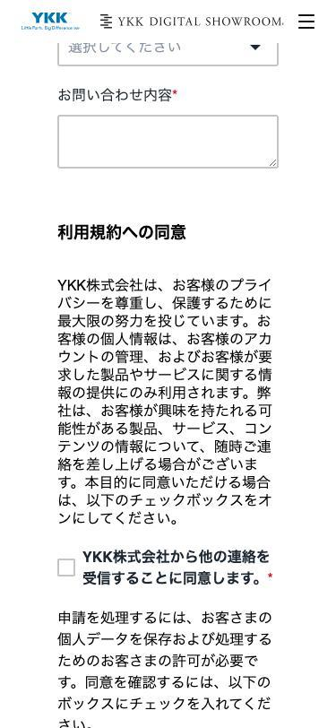 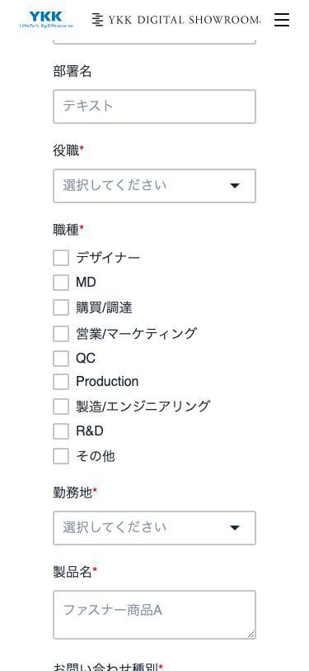 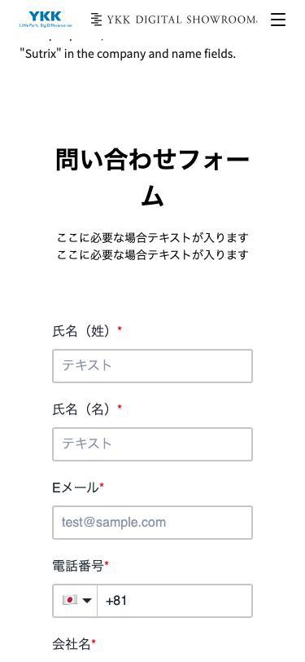 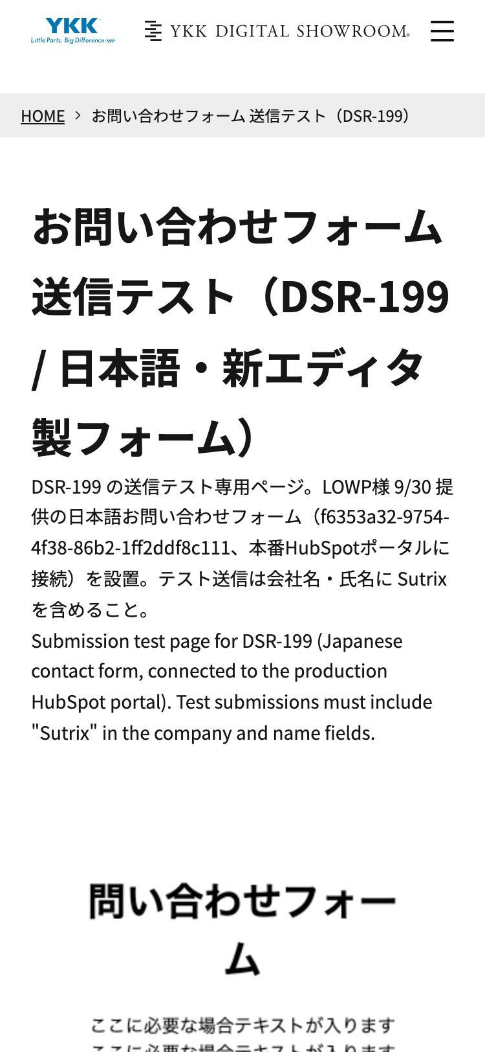 |  |  | Page | Visual (Playwright VPS) | ja | SP 375 Chromium | TD-568-04 | —
8 | [Layout] Required Asterisk Mark 必須項目「*」表示 | EN: Verify required fields display red asterisk per HubSpot specification. JP: HubSpotの仕様に基づき、必須項目に赤色の「*」マークが表示されていることを確認する。 | EN: Form snippet is rendered on page. JP: フォームスニペットが描画されていること。 | EN: 1. Inspect labels for required fields. 2. Verify asterisk * style and presence. JP: 1. 必須項目のラベル表記を確認する。 2. 赤い「*」マークが付与されているか確認する。 | EN: Red asterisk is rendered next to required fields (Design badges "必須/任意" are omitted as per specs). JP: 必須項目に赤字の「*」が表示されていること（「必須/任意」バッジではなくHubSpot仕様準拠）。 | 2026-10-13 | Pass / 合格 | To do / 未実施 | To do / 未実施 |  |  |  |  |  | Page | Automation | ja | PC Chromium | TD-568-04 | —
9 | [Layout] Color Code Customization ボタン/エラーのカラーコード設定 | EN: Verify custom color codes are applied to buttons and error texts. JP: LOWP様に連携したカラーコードでボタンやエラーメッセージの色が設定されていることを確認する。 | EN: Color codes are configured in HubSpot form editor by LOWP. JP: LOWP側でカラーコードが設定済みであること。 | EN: 1. Inspect submit button and error text CSS in DevTools. 2. Verify calculated color values match specified hex codes. JP: 1. 送信ボタンおよびエラーテキストの色をデベロッパーツールで確認する。 2. 指定したカラーコード（Hex値）が反映されているか確認する。 | EN: Buttons and error text render using configured color codes. JP: 指定通りのカラーコードでボタン・エラー文言が描画されていること。 | 2026-10-13 | N/A 該当なし | To do / 未実施 | To do / 未実施 | 対象外（チケット記載の通り） |  |  |  |  | Page | Automation | ja | PC Chromium | TD-568-04 | Colour codes not yet delivered to LOWP/HubSpot – Quentin (out of scope per DSR-568)
10 | [Layout] Button Width Behavior ボタン横幅の表示 | EN: Verify submit button width follows HubSpot default editor setting. JP: 送信ボタンの横幅がHubSpotデフォルト仕様通りに表示されていることを確認する。 | EN: Form editor restriction is acknowledged. JP: ボタン横幅の任意指定不可仕様を確認済みであること。 | EN: 1. Check submit button rendering on PC and SP. JP: 1. PCおよびSP画面で送信ボタンの横幅表示状態を確認する。 | EN: Button renders stably without layout breakage according to HubSpot specification. JP: レイアウト崩れを起こさず、HubSpotの仕様範囲内でボタンが表示されていること。 | 2026-10-13 | Pass / 合格 | To do / 未実施 | To do / 未実施 |  |  |  |  |  | Page | Visual (Playwright VPS) | ja | PC 1440 + SP 375 Chromium | TD-568-04 | —
11 | [Function] Parameter Pre-fill URLパラメータ一括事前入力 | EN: Verify form fields are pre-filled simultaneously via URL query parameters. JP: URLクエリパラメータを付与してアクセスした際、対応する項目が一括で自動補完されることを確認する。 | EN: Parameter specification (20260713.pdf) is checked. JP: 事前入力用パラメータ仕様を確認済みであること。 | EN: 1. Access form URL with parameters (e.g. ?firstname=Taro&email=test@example.com). 2. Inspect form field values on page load. JP: 1. パラメータ付きURL（例: ?firstname=Taro&email=test@example.com）でアクセスする。 2. ページ読み込み時のフォーム初期値を確認する。 | EN: Specified fields are pre-filled automatically all at once. JP: 全項目一括でURLパラメータの値がフォーム内に事前入力されること。 | 2026-10-13 | Pass / 合格 | To do / 未実施 | To do / 未実施 |  |  | 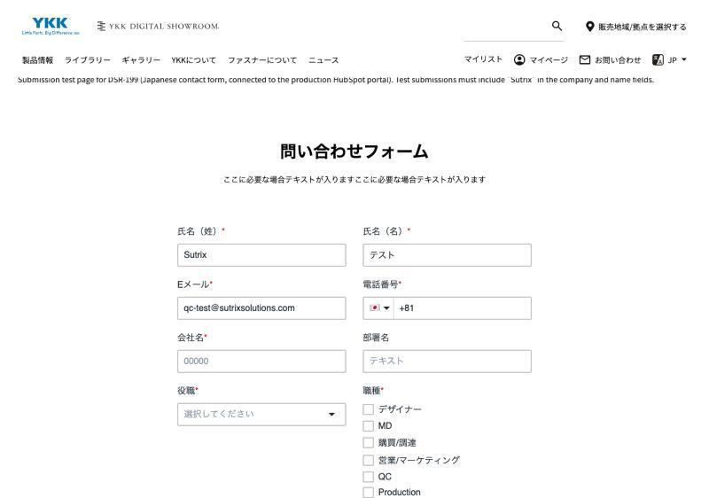 |  |  | Page | Automation | ja | PC Chromium (fresh context) | TD-568-02, TD-568-04 | —
12 | [Function] Parameter Priority 事前入力値の優先度 | EN: Verify URL query parameter values override existing known contact data. JP: すでにコンタクト情報を持つユーザーの場合でも、URLパラメータの値が最優先で反映されることを確認する。 | EN: Test contact has existing saved values in HubSpot. JP: テストコンタクトに既知の値（例: 名前A）が登録されている状態であること。 | EN: 1. Access form page using different values in URL parameters (e.g. ?firstname=NameB). 2. Check displayed field value. JP: 1. 既知の値と異なるURLパラメータ（例: ?firstname=NameB）を付与してアクセスする。 2. フォームに表示される値を確認する。 | EN: URL parameter value (NameB) takes priority over stored contact data (NameA). JP: コンタクトの既知の値より、URLパラメータの値（NameB）が優先して表示されること。 | 2026-10-13 | Pass / 合格 | To do / 未実施 | To do / 未実施 |  | 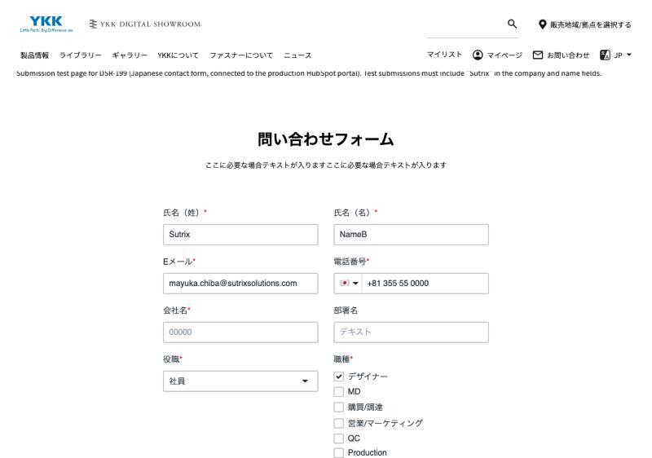 |  |  |  | Page | Manual | ja | PC Chrome (same browser as TC 1.0) | TD-568-01, TD-568-02 | Depends on TC 1.0 (known-visitor cookie)
13 | [Security] CSP Compliance CSP (Content Security Policy) 遵守 | EN: Verify embedding script executes without CSP restriction errors per DSR-109. JP: 埋め込みスクリプトがDSR-109のセキュリティ方針（CSP）に適合し、エラーが出ないことを確認する。 | EN: DSR-109 CSP rules are applied to environment. JP: DEV/STG環境にDSR-109のCSP方針が適用されていること。 | EN: 1. Open browser DevTools Console. 2. Load contact form page. 3. Check for CSP violation errors or warnings. JP: 1. ブラウザのデベロッパーツール（Console）を開く。 2. お問い合わせページを読み込む。 3. CSP違反やセキュリティ警告メッセージの有無を確認する。 | EN: Console has no CSP script-src blocking errors, form renders normally. JP: CSPによるスクリプトブロックエラー（ja.hsforms.net等）が発生せず、正常動作すること。 | 2026-10-13 | Pass / 合格 | To do / 未実施 | To do / 未実施 |  |  | 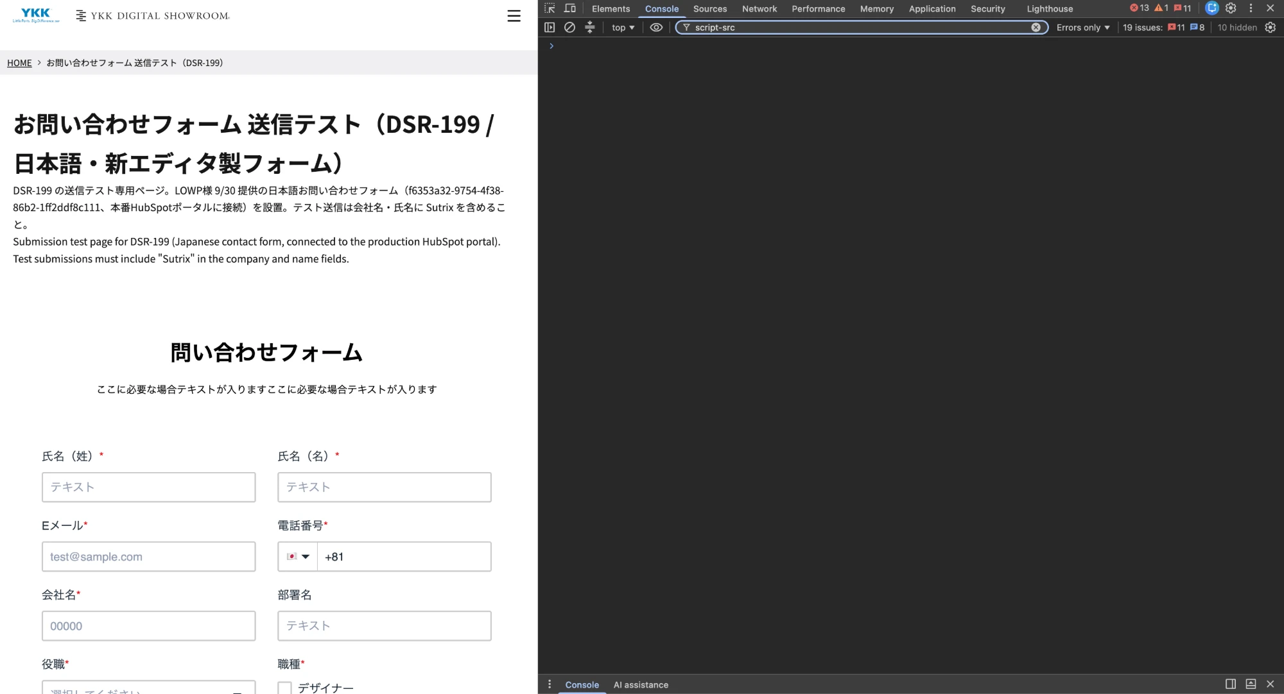 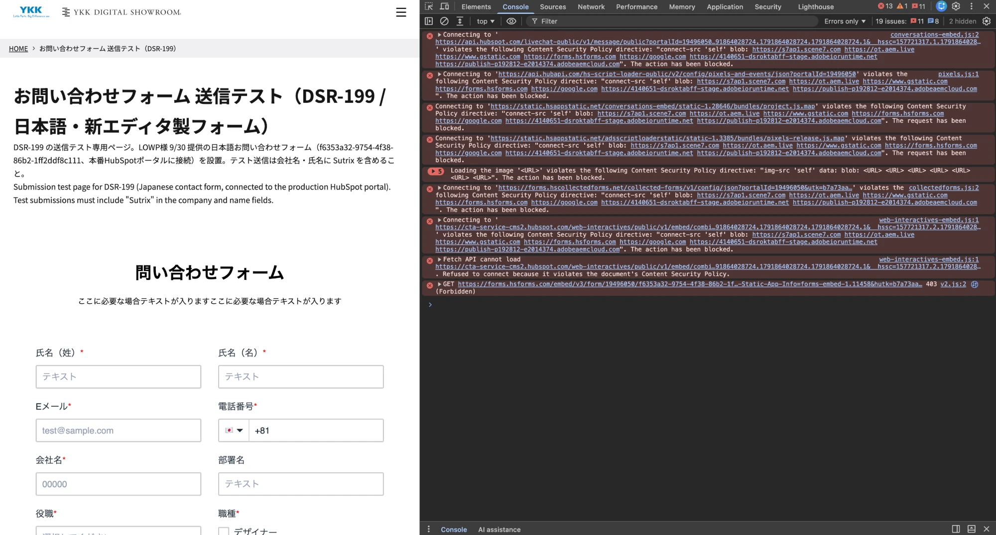 |  |  | Page | Automation | ja | PC Chromium | TD-568-04 | —
14 | [Security] External Script Loading 外部スクリプト正常通信 | EN: Verify external script (ja.hsforms.net/forms/embed/...) loads successfully. JP: HubSpotの外部スクリプト通信が正常に行われていることを確認する。 | EN: Network tab is monitored. JP: デベロッパーツールのNetworkタブを開いていること。 | EN: 1. Open Network tab. 2. Refresh page and check HTTP response code for 19496050.js. JP: 1. Networkタブを開く。 2. ページをリロードし、スクリプト（19496050.js等）の通信状態を確認する。 | EN: Script returns 200 OK without resource fetch error. JP: HTTPステータス 200 OK で正常に外部スクリプトが取得できていること。 | 2026-10-13 | Pass / 合格 | To do / 未実施 | To do / 未実施 |  |  | 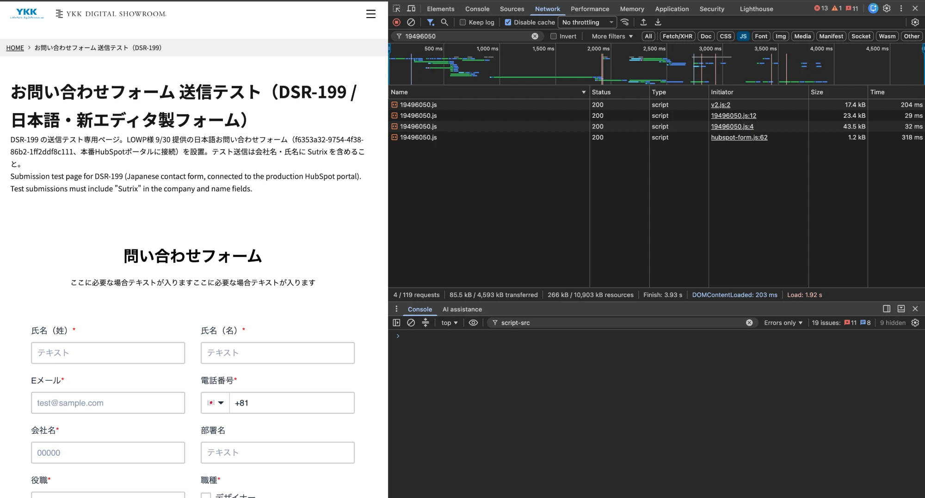 |  |  | Page | Automation | ja | PC Chromium | TD-568-04 | —
15 | [Security] Spam Verification (EX-08) スパム判定検証 (課題 EX-08) | EN: Verify HubSpot spam detection behavior and log test results under EX-08. JP: EX-08課題に基づき、HubSpotのスパム判定を検証し結果を記録することを確認する。 | EN: Spam validation rules and scenarios are set. JP: EX-08のスパム検証手順が確立されていること。 | EN: 1. Perform spam check test scenario. 2. Check spam filter log in HubSpot. 3. Record result in Jira issue EX-08. JP: 1. スパム判定シナリオ（連続送信テスト等）を実行する。 2. HubSpot側のスパム判定結果を確認する。 3. 結果をJiraチケット（EX-08）に追記する。 | EN: Spam filter executes correctly and test output is fully recorded in EX-08. JP: スパム判定が適切に作動し、結果が課題チケット（EX-08）に記録されていること。 | 2026-10-13 | N/A 該当なし | To do / 未実施 | To do / 未実施 | 対象外（チケット記載の通り） |  |  |  |  | Page | Manual | ja | — | — | No HubSpot access + EX-08 owned by LOWP/YKK – Quentin (out of scope per DSR-568)
16 | [Multilingual] English Form Integration 英語フォーム埋め込み | EN: Verify English contact form operates correctly once snippet is provided by LOWP. JP: LOWP様より英語フォーム受領後、英語ページでフォーム送信・HubSpot登録ができることを確認する。 | EN: English form snippet/ID is delivered by LOWP. JP: LOWP様から英語お問い合わせフォームを受領していること。 | EN: 1. Access English contact page. 2. Input valid values and submit. 3. Verify HubSpot registration. JP: 1. 英語用お問い合わせページにアクセスする。 2. 正常値を入力して送信する。 3. HubSpot管理画面への登録を確認する。 | EN: English form renders with correct Form ID and stores data successfully. JP: 英語用のPortal/Form IDで正しく表示され、送信データがHubSpotへ登録されること。 | 2026-10-13 | N/A 該当なし | To do / 未実施 | To do / 未実施 | 対象外（チケット記載の通り） |  |  |  |  | Page | Manual | en | PC Chrome | TD-568-01 | EN form not delivered by LOWP – Quentin (out of scope per DSR-568)
17 | [Multilingual] Chinese Form Integration 中国語フォーム埋め込み | EN: Verify Chinese contact form operates correctly once snippet is provided by LOWP. JP: LOWP様より中国語フォーム受領後、中国語ページでフォーム送信・HubSpot登録ができることを確認する。 | EN: Chinese form snippet/ID is delivered by LOWP. JP: LOWP様から中国語お問い合わせフォームを受領していること。 | EN: 1. Access Chinese contact page. 2. Input valid values and submit. 3. Verify HubSpot registration. JP: 1. 中国語用お問い合わせページにアクセスする。 2. 正常値を入力して送信する。 3. HubSpot管理画面への登録を確認する。 | EN: Chinese form renders with correct Form ID and stores data successfully. JP: 中国語用のPortal/Form IDで正しく表示され、送信データがHubSpotへ登録されること。 | 2026-10-13 | N/A 該当なし | To do / 未実施 | To do / 未実施 | 対象外（チケット記載の通り） |  |  |  |  | Page | Manual | cn | PC Chrome | TD-568-01 | CN form not delivered by LOWP – Quentin; no /master/cn on DEV (Issue #18)
18 | [Scope] Download Form Separation 対応範囲外 (C10) 非干渉 | EN: Verify download form (C10) is separated and handled under DSR-192. JP: 資料ダウンロードフォーム（C10）が本フォームと混ざらず、別チケット（DSR-192）として切り分けられていることを確認する。 | EN: Out-of-scope conditions are checked. JP: 対応範囲外仕様を確認済みであること。 | EN: 1. Verify page scope is strictly restricted to Inquiry Form (C11). JP: 1. お問い合わせフォーム（C11）のページ内に不要な資料ダウンロードフォーム（C10）が含まれていないか確認する。 | EN: Download form is excluded from this task and correctly managed in DSR-192. JP: C10フォームは本チケットに含まれず、DSR-192にて管理されていること。 | 2026-10-13 | Pass / 合格 | To do / 未実施 | To do / 未実施 |  |  |  |  |  | Page | Automation | ja | PC Chromium | TD-568-04 | —
19 | [Author] HubSpot Form block properties (QA added) HubSpot Formブロックのプロパティ | EN: Verify the HubSpot Form block in Universal Editor has the properties Form ID / Portal ID / Region and Form ID holds the Japanese form GUID. JP: Universal EditorでHubSpot Formブロックのプロパティに Form ID / Portal ID / Region の3項目があり、Form IDに日本語フォームのGUIDが入っていることを確認する。 | EN: QA account can open the test page dsr-199-contact-test in AEM DEV Author (Universal Editor). Do not save or publish any change. JP: AEM DEV AuthorでテストページをUniversal Editorで開けること。変更の保存・公開はしないこと。 | EN: 1. Open https://author-p192812-e2014374.adobeaemcloud.com/content/sites/digital-showroom/ja/dsr-199-contact-test.html in Universal Editor. 2. Select the HubSpot Form block. 3. Open the Properties panel and read every field. 4. Close without saving. JP: 1. 編集画面（Universal Editor）でテストページを開く。 2. HubSpot Formブロックを選択する。 3. プロパティパネルの各項目を確認する。 4. 保存せずに閉じる。 | EN: Exactly 3 properties: Form ID, Portal ID, Region. Form ID = f6353a32-9754-4f38-86b2-1ff2ddf8c111. Portal ID = 19496050 (or empty = default). Region shown (default value). JP: プロパティは Form ID / Portal ID / Region の3項目。Form ID = f6353a32-9754-4f38-86b2-1ff2ddf8c111。Portal ID = 19496050（空欄の場合は既定値）。Regionが表示される。 |  | To do / 未実施 | To do / 未実施 | To do / 未実施 |  | DSR-568 check 8 · DSR-199 技術完了条件 1 |  |  |  | CF | Manual | ja | PC Chrome (Author UE) | TD-568-04 | —

